Sheet1

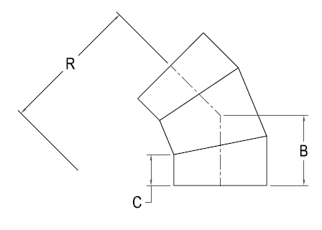

IPS FAB 3 SEG. 45 ELBOW

Nominal Size Actual OD | Pressure Class (psi) | Feed Stock | Dimension R x C x B (in) | Weight per Item (lbs)

 | 128 | DR 11 |  | 1
 | 160 | DR 9 |  | 1
 | 200 | DR 7 |  | 1
 | 128 | DR 11 |  | 2
 | 160 | DR 9 |  | 2
 | 200 | DR 7 |  | 3
 | 128 | DR 11 |  | 3
 | 160 | DR 9 |  | 4
 | 200 | DR 7 |  | 5
 | 128 | DR 11 |  | 8
 | 160 | DR 9 |  | 10
 | 200 | DR 7 |  | 12
 | 128 | DR 11 |  | 15
 | 160 | DR 9 |  | 18
 | 200 | DR 7 |  | 22
10" 10.750" | 80 | DR 17 | 17 1/4 x 6 1/2 x 11 1/4 | 16
 | 128 | DR 11 |  | 24
 | 160 | DR 9 |  | 29
 | 200 | DR 7 |  | 35
12" 12.750" | 80 | DR 17 | 19 1/2 x 8 x 13 1/2 | 27
 | 128 | DR 11 |  | 40
 | 160 | DR 9 |  | 48
 | 200 | DR 7 |  | 60
14" 14.000" | 80 | DR 17 | 21 x 8 x 13 7/8 | 34
 | 128 | DR 11 |  | 50
 | 160 | DR 9 |  | 60
 | 200 | DR 7 |  | 74
16" 16.000" | 80 | DR 17 | 24 x 8 x 14 3/4 | 46
 | 128 | DR 11 |  | 70
 | 160 | DR 9 |  | 83
 | 200 | DR 7 |  | 99
18" 18.000" | 80 | DR 17 | 27 x 8 x 15 5/8 | 62
 | 128 | DR 11 |  | 92
 | 160 | DR 9 |  | 111
 | 200 | DR 7 |  | 132
20" 20.000" | 80 | DR 17 | 30 x 8 x 16 1/2 | 80
 | 128 | DR 11 |  | 121
 | 160 | DR 9 |  | 144
 | 200 | DR 7 |  | 171
22" 22.000" | 80 | DR 17 | 33 x 8 x 17 1/4 | 104
 | 128 | DR 11 |  | 153
 | 160 | DR 9 |  | 183
 | 200 | DR 7 |  | 219
24" 24.000" | 80 | DR 17 | 36 x 8 x 18 1/8 | 129
 | 128 | DR 11 |  | 191
 | 160 | DR 9 |  | 228
 | 200 | DR 7 |  | 272
26" 26.000" | 80 | DR 17 | 39 x 14 x 25 | 209
 | 128 | DR 11 |  | 323
 | 160 | DR 9 |  | 371
 | 200 | DR 7 |  | 443
28" 28.000" | 80 | DR 17 | 42 x 14 x 25 7/8 | 250
 | 128 | DR 11 |  | 372
 | 160 | DR 9 |  | 444
30" 30.000" | 80 | DR 17 | 45 x 14 x 26 5/8 | 296
 | 128 | DR 11 |  | 441
 | 160 | DR9 |  | 526
32" 32.000" | 80 | DR 17 | 48 x 14 x 27 1/2 | 347
 | 128 | DR 11 |  | 516
34" 34.000" | 80 | DR 17 | 51 x 14 x 28 3/8 | 404
 | 128 | DR 11 |  | 601
36" 36.000" | 80 | DR 17 | 54 x 14 x 29 1/4 | 466
 | 128 | DR 11 |  | 693
42" 42.000" | 65 | DR 21 | 63 x 21 x 38 3/4 | 691
 | 80 | DR 17 |  | 844
48" 48.000" | 65 | DR 21 | 72 x 21 x 41 1/4 | 960
 | 80 | DR 17 |  | 1171
54" 54.000" | 50 | DR 26 | 81 x 21 x 43 3/4 | 1051
 | 65 | DR 21 |  | 1287

